Capacitaciones Realizadas
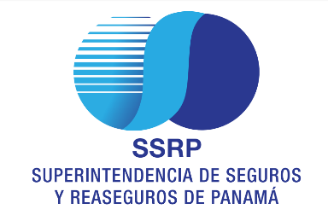
SUPERINTENDENCIA DE SEGUROS Y REASEGUROS DE PANAMA
CAPACITACIONES REALIZADAS AL SECTOR SEGUROS EN MATERIA DE BC/FT/FPADM
DESDE EL 2012 AL 2021

 | AÑO | CANTIDAD | SECTOR | TOTAL DE PERSONAS CAPACITADAS | UBICACIÓN GEOGRÁFICA
 | 2012 | 1 | SEGUROS Y REASEGUROS | 100 | PANAMÁ
 | 2013 | 1 | SEGUROS Y REASEGUROS | 100 | PANAMÁ
 | 2014 | 1 | SEGUROS Y REASEGUROS | 100 | PANAMÁ
 | 2015 | 3 | SEGUROS Y REASEGUROS | 232 | PANAMÁ
 | 2016 | 12 | SEGUROS Y REASEGUROS | 1,278 | PANAMÁ, CHIRIQUÍ, PROVINCIAS CENTRALES
 | 2017 | 9 | SEGUROS Y REASEGUROS | 402 | PANAMÁ, CHIRIQUÍ
 | 2018 | 8 | SEGUROS Y REASEGUROS | 317 | PANAMÁ, CHIRIQUÍ
 | 2019 | 7 | SEGUROS Y REASEGUROS | 185 | PANAMÁ
 | 2020 | 4 | SEGUROS Y REASEGUROS | 127 | PANAMÁ
 | 2021 | 11 | SEGUROS Y REASEGUROS | 1,427 | PANAMÁ
 | TOTAL | 57 |  | 4,268

